Planilha1
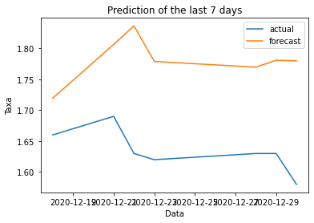
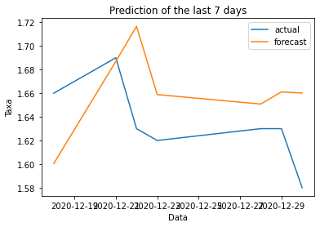
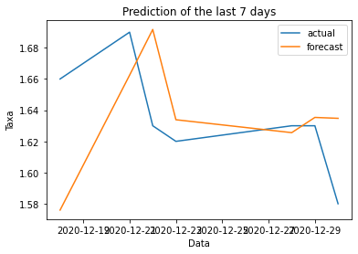
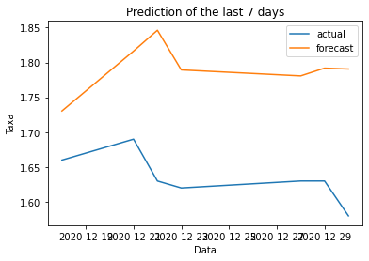
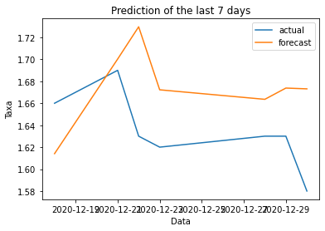
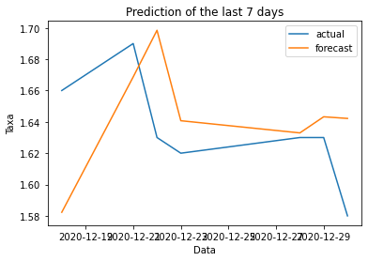
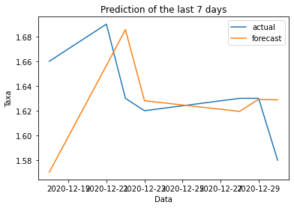
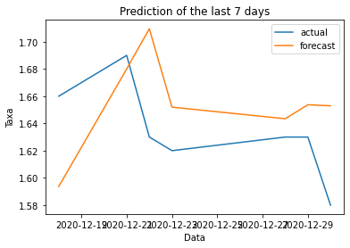
Without | Test RMSE | Train RMSE
CDI | 0.111 | 0.071
Selic | 0.109 | 0.072
IPCA | 0.106 | 0.071

CDI + Selic | 0.127 | 0.071
CDI + IPCA | 0.107 | 0.070
IPCA + Selic | 0.106 | 0.071

CDI + Selic + IPCA | 0.130 | 0.068
Complete | 0.111 | 0.073

